英文介面需調整
介面位置 | 介面key | 調整方式 | 截圖
訂閱價格已設定 | seted_vip_price | 文案縮短: Subscription Been Set |  | V
註冊與隱私條款 | key值 policy_details1 policy_details2 policy_details3 policy_details4 policy_details5 | 介面底框增長 | 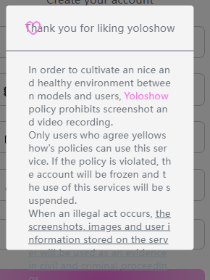 | V
興趣選擇 | choose_intrest choose_things | 標題文字縮小 | 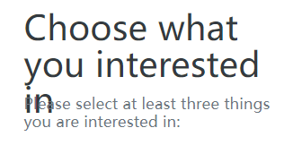
模特選擇 | choose_model follow_model | 標題文案縮短: Choose a same interest model with you | 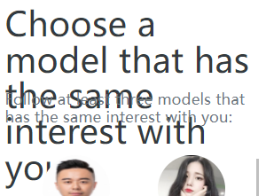
舉報貼文成功標題框 | thank_for_know | 標題文案縮短:Thank you! |  | V
首頁頂部搜尋框 | search_hot_label | 使用慢速跑馬燈讓文字移動能完整檢視 |  | V
營收報告 | select_dividend_cycle | 文案縮短為 :Select the dividend settlement cycle |  | V
個人資料編輯 | personal_introduce | 文案縮短為: introduction | 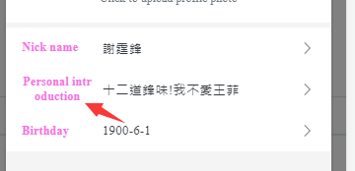 | V
個人版面>追蹤者 |  | 自型調小 |  | V
套餐設定模板 | photo_package video_package chat_package | 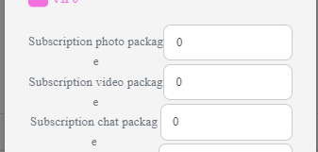 整體往左 |  | V

